FORMULARIO_GARANTIA
DESPACHO POR ALMACEN (LIMA)
Columna1 | Columna1 | FORMULARIO DE RECLAMACION DE GARANTIA 2026

 |  | AUTORIZACION Nº: |  |  | Nº Gart / Ot. STA: | 612 | 0

 |  | Ruc. del STA : | 10295867782 | 0
 |  | Nombre del STA : | QUISPE PARI FREDY | 0
 |  | Direccion STA : | AV. JESUS 100 C.C.DIVINO JESUS INT. 16, AREQUIPA | .
 |  | Reg. Prov. Dist. : | AREQUIPA - AREQUIPA - AREQUIPA
 |  | Telefonos : | 935829261 / 959613059

 |  | Ruc/Dni del Cliente : | 20519999324 | 0 | Fecha Recepción : | 2026-07-10 | 0
 |  | Nombre del Cliente : | Contratistas Generales Sisten SRL | 0 | Fecha Compra : | 2026-07-06 | 0
 |  | Dirección : | A.H. NUEVA VICTORIA MZA. 26 LOTE. 19 | 0 | Boleta/Factura : | E001-3514 | 0
 |  | Ciudad : | MOQUEGUA-ILO-ILO | 0
 |  | Teléfono : | 912421367 | 0 | Firma :
 |  |  |  |  |  |  | .
 |  | Modelo : | DGA452 | 0 | Serie Nº : | 2092084Y | 0

 |  | Código | Descripcion | Cant. | .

 | Columna1 | [TOTAL DE CODIGOS]: 0
 |  | INFORME TECNICO DEL PROBLEMA
 |  | Cual es el Problema : | BATERIA NO CARGA | 0
 |  | A causa de que : | FALLA INTERNA DE FABRICA | 0
 |  | Sustente o comente, que el problema encontrado, es por fabricacion y no por un mal uso de la herramienta:
 |  | SEGÚN EL ANALIZADOR, SE ENCONTRÓ QUE UNA DE LAS BATERÍAS NO PRESENTA SOBRECARGA, MIENTRAS QUE LA OTRA SÍ, CON UN VALOR DEL 15%. ASIMISMO, LAS BATERÍAS REGISTRAN POCAS CARGAS, LO QUE DEMUESTRA QUE EN SU HISTORIAL NO HAN SUFRIDO SOBRECARGAS CONSTANTES NI SOBREDESCARGAS. PROCEDE GARANTIA |  |  |  |  | 0

 |  | NOMBRE MPE : |  |  | V.B. | FECHA:
 |  |  |  |  | Revision :
 |  | Comentario MPE (L): |  |  | Rechazo :
 |  |  |  |  | Aprobacion :

 |  | Para valuar el Formulario enviar a: serviciotecnicompe@makita.pe |  |  | Mano de obra :

 |  | 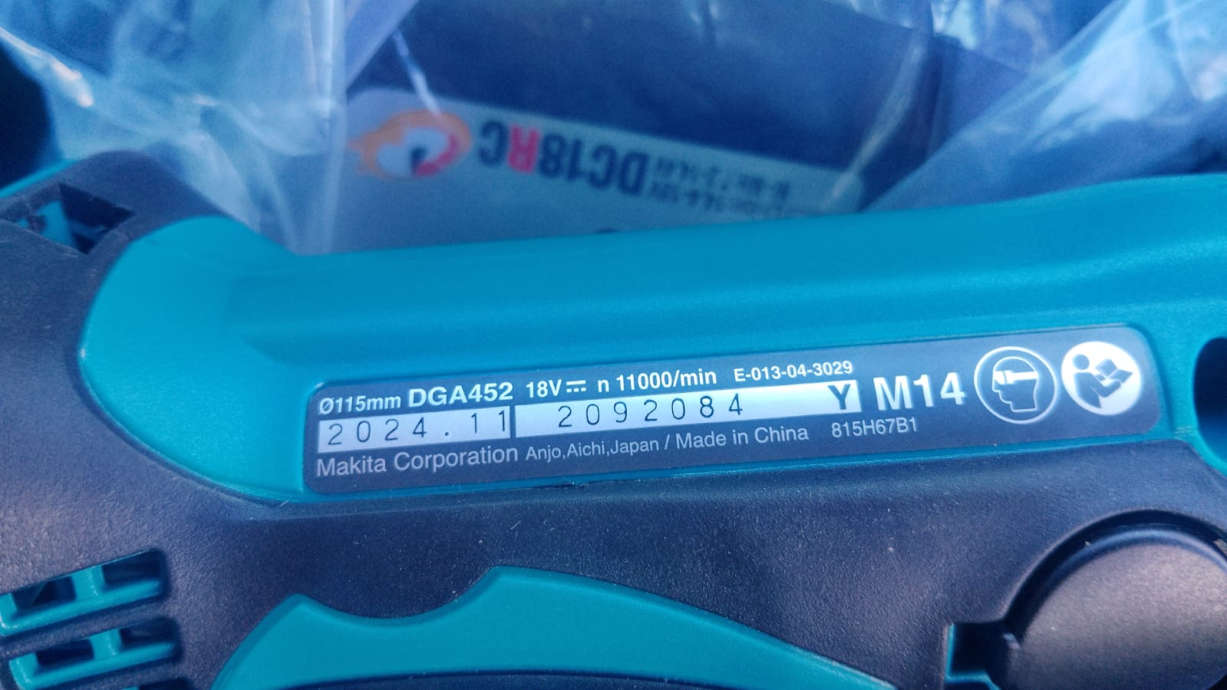 1 - Foto del numero de serie (Legible) , y Foto general de la maquina, de la cara donde esta la placa

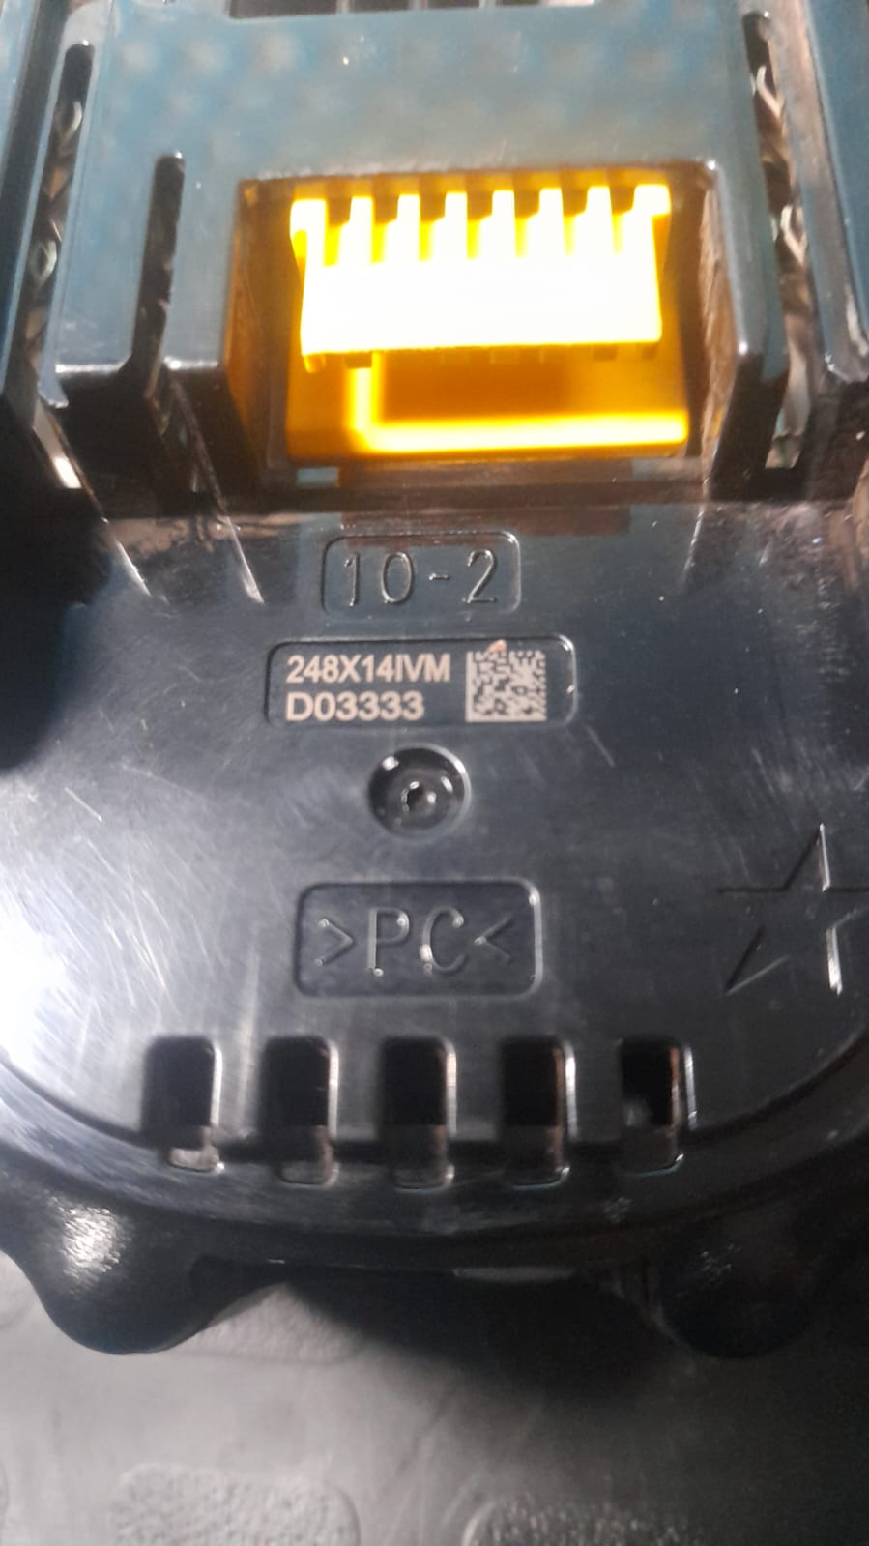
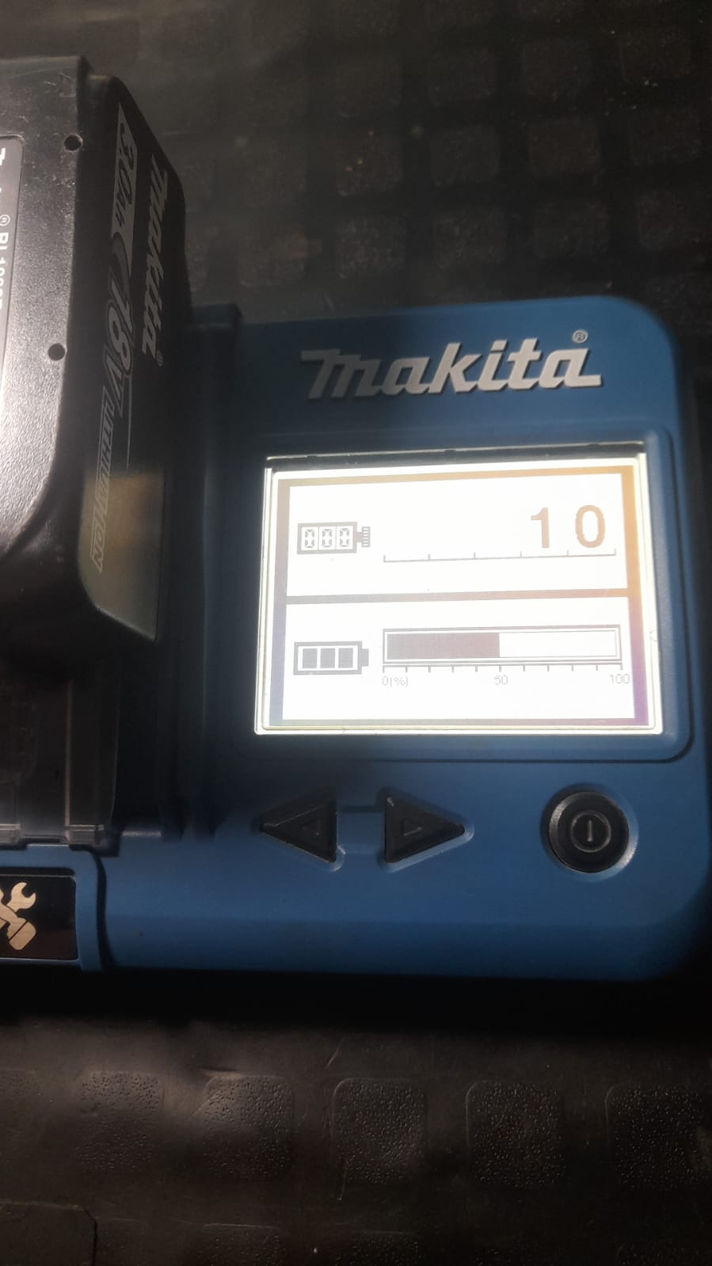
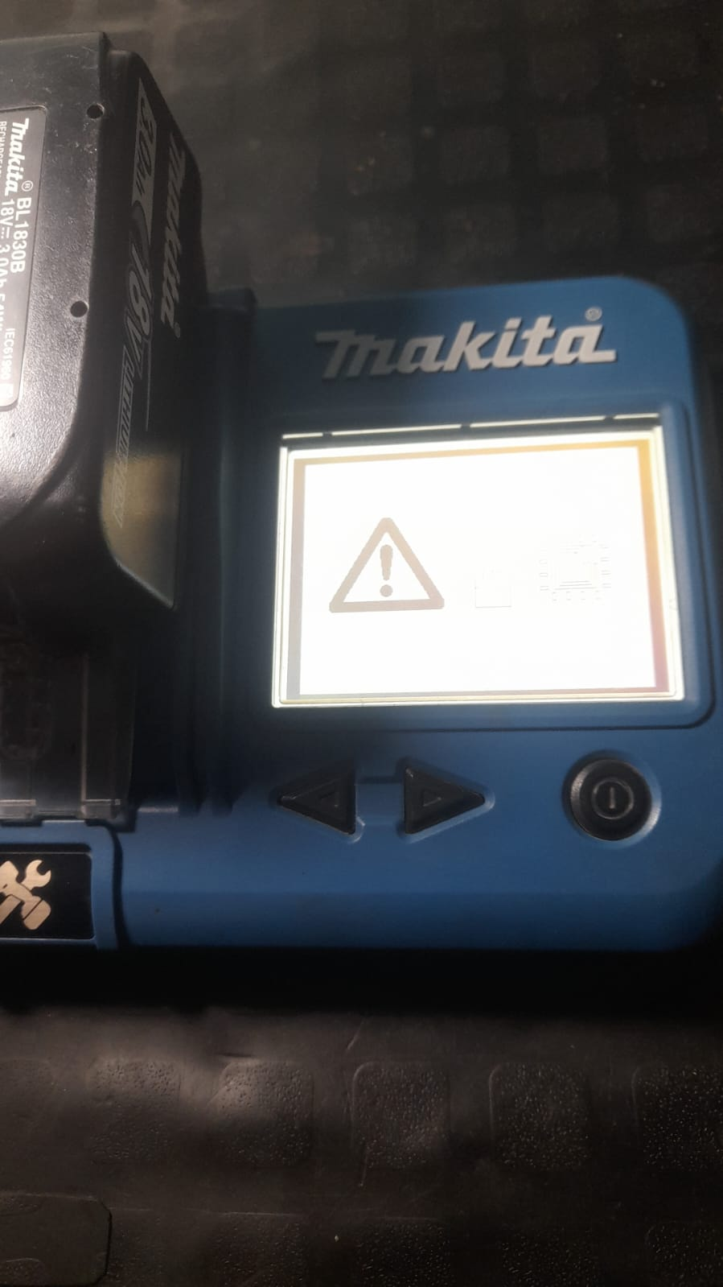
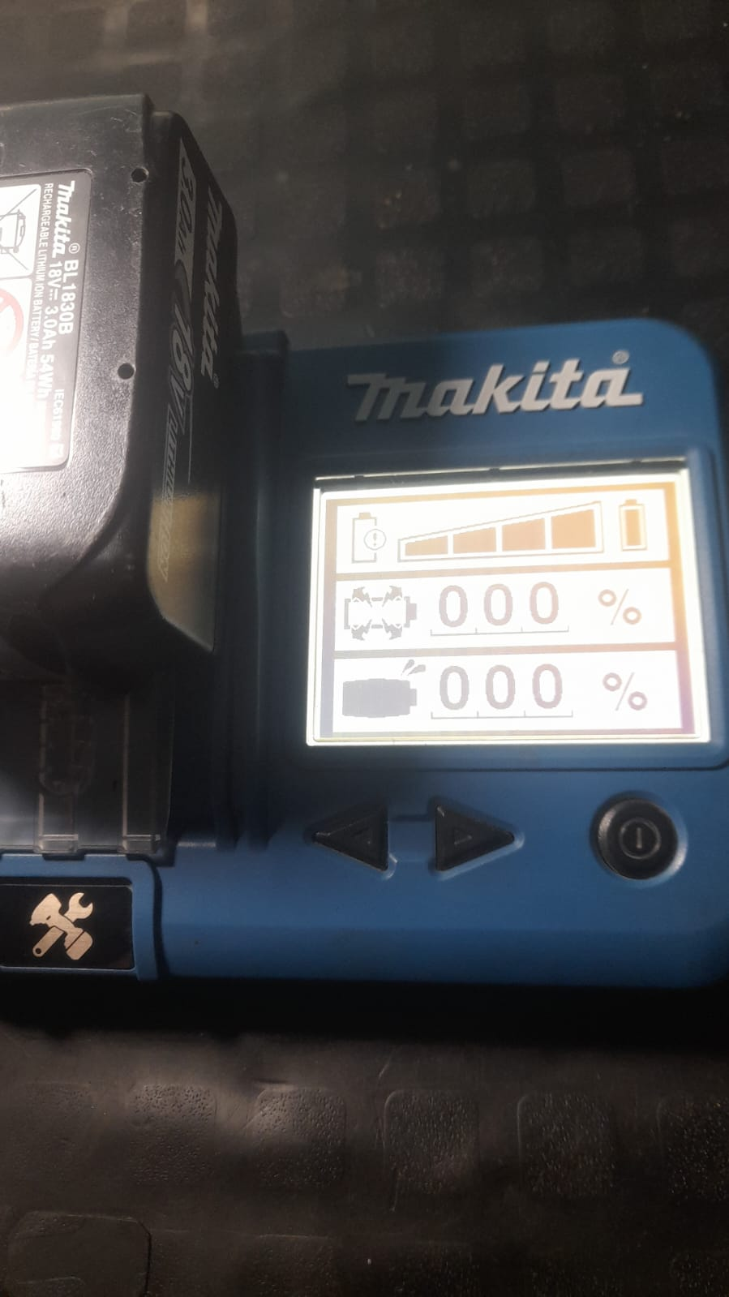
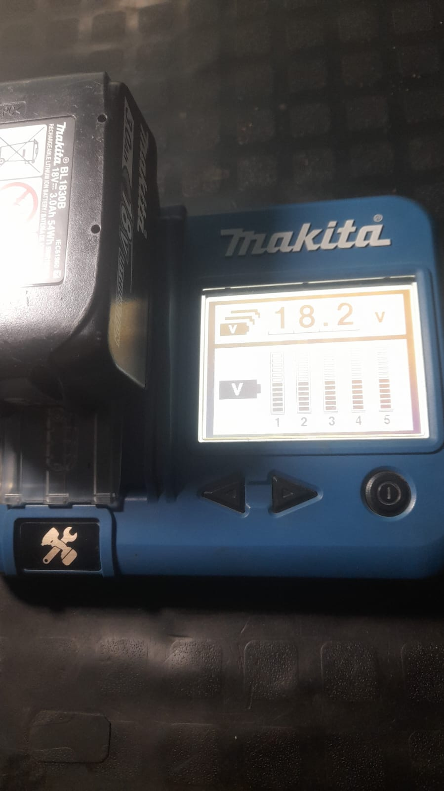

 |  | 2 - Foto de los repuestos solicitados con la comprobacion de la falla.

 |  | 3 - Foto que compruebe que es nueva la maquina o con poco uso, por ejemplo: La grasa, Carbones, Engranajes, Colector u otro.

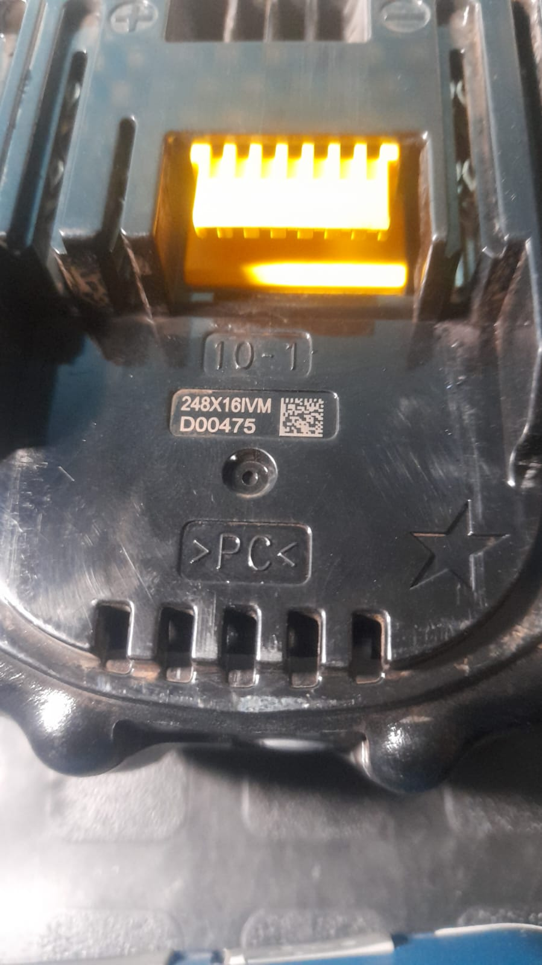
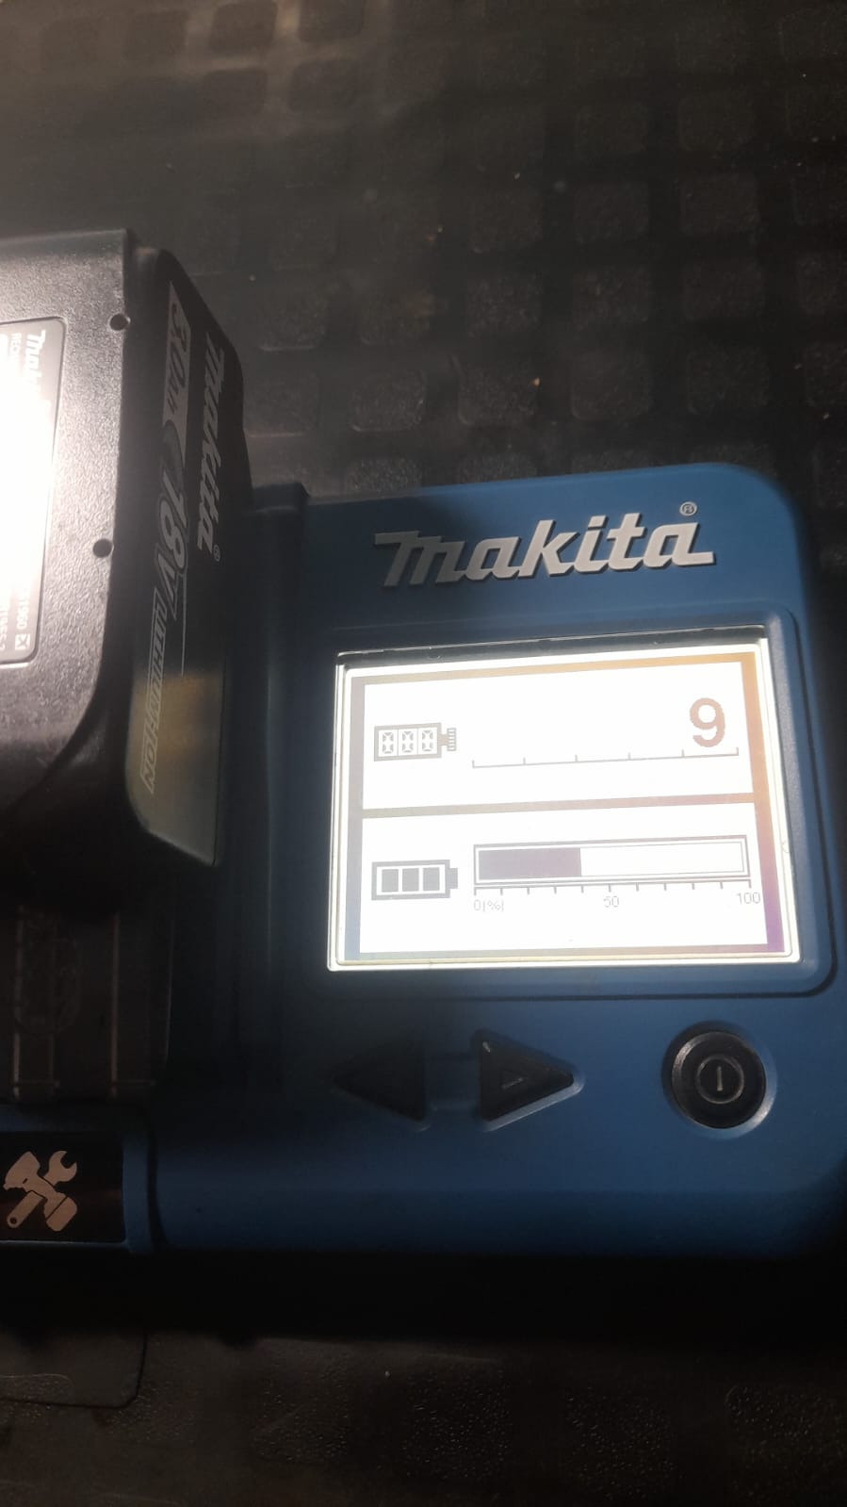
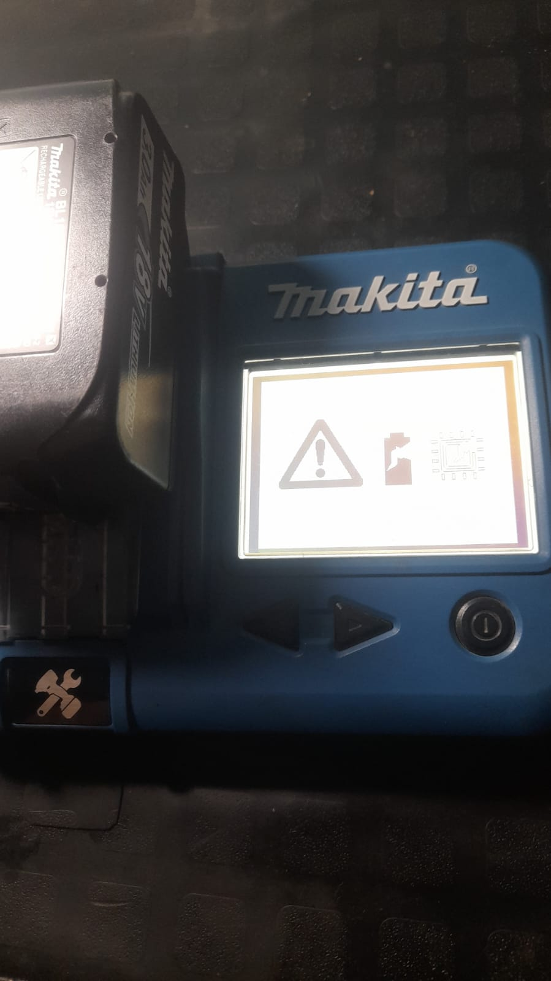
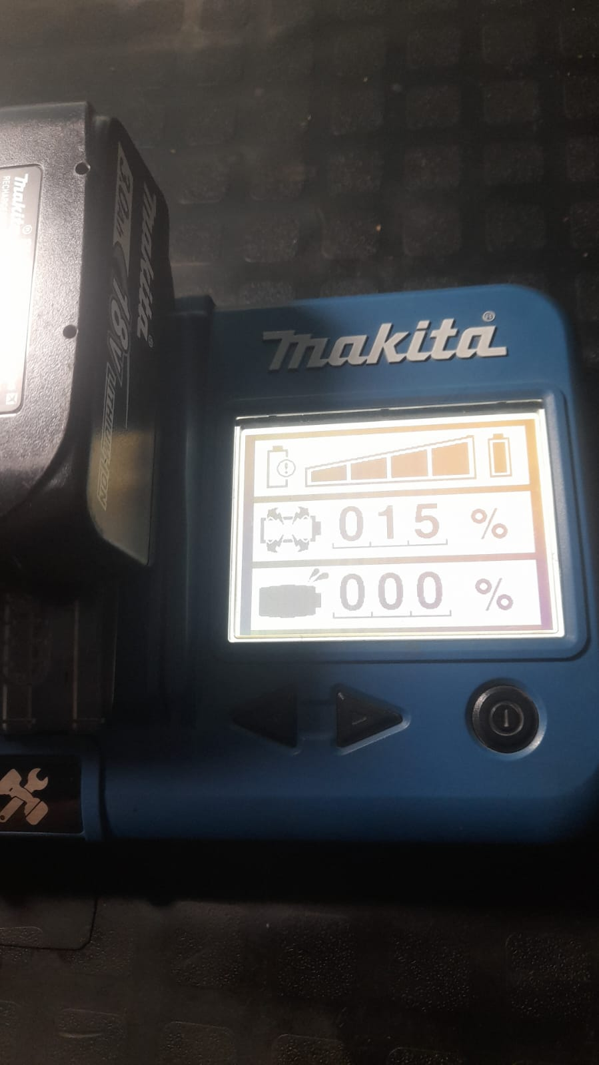
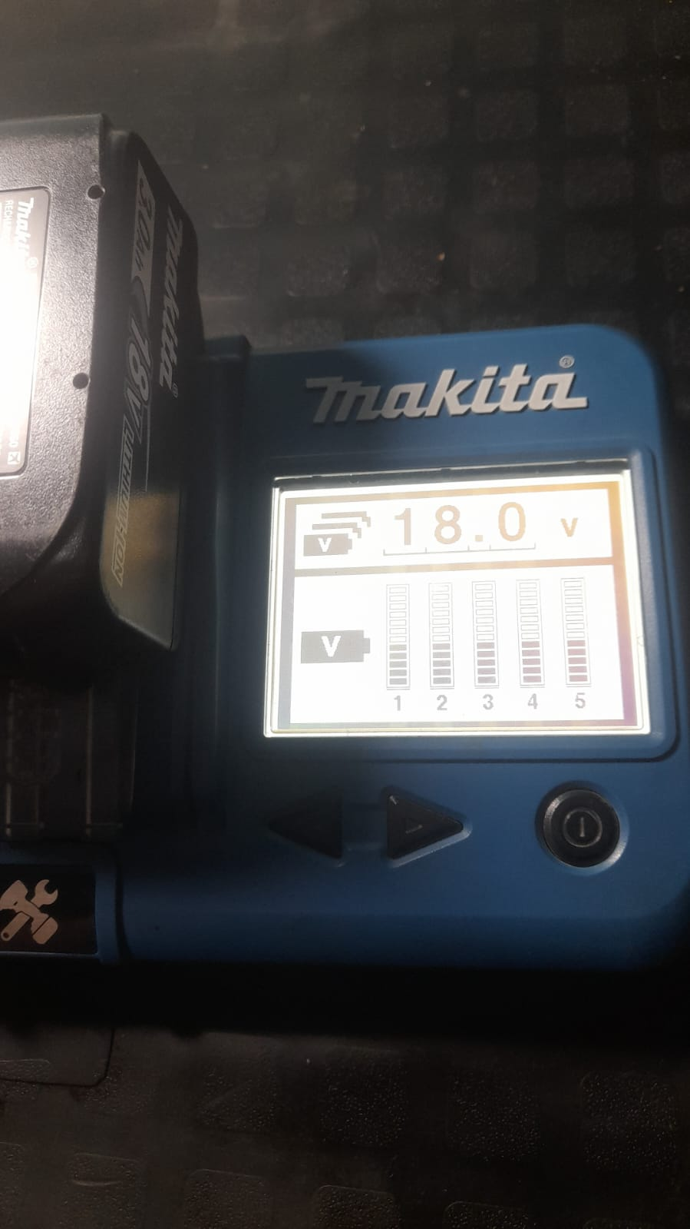

 |  | 4- Comprobante de venta: (Factura, boleta, tiqueck...)

 |  | Ponga aquí para Retail: Primero la Factura, y Debajo la OST o la Solicitud de Reclamo.
 |  | (Nota: Solo entraran en evaluacion los formularios de garantia, para las maquinas vendidas a cliente final, y no para las de exhibicion*)

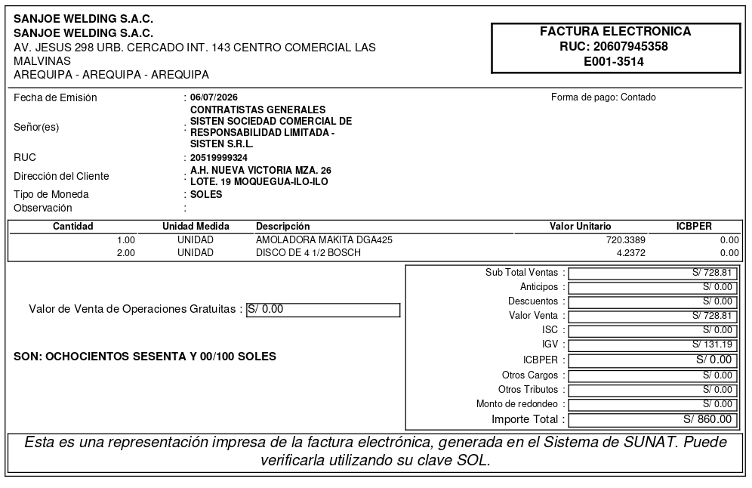
 |  | Ponga aquí para Garantia de repuestos: Primero Comprobante de la reparacion (Factura, boleta, tiqueck...), y Debajo la Guia de recepcion de la maquina
 |  | (Nota: En el comprobante tiene que estar la siguiente informacion: el numero de serie de la placa y los codigos de los repuestos que habian fallado)

